Наполнение
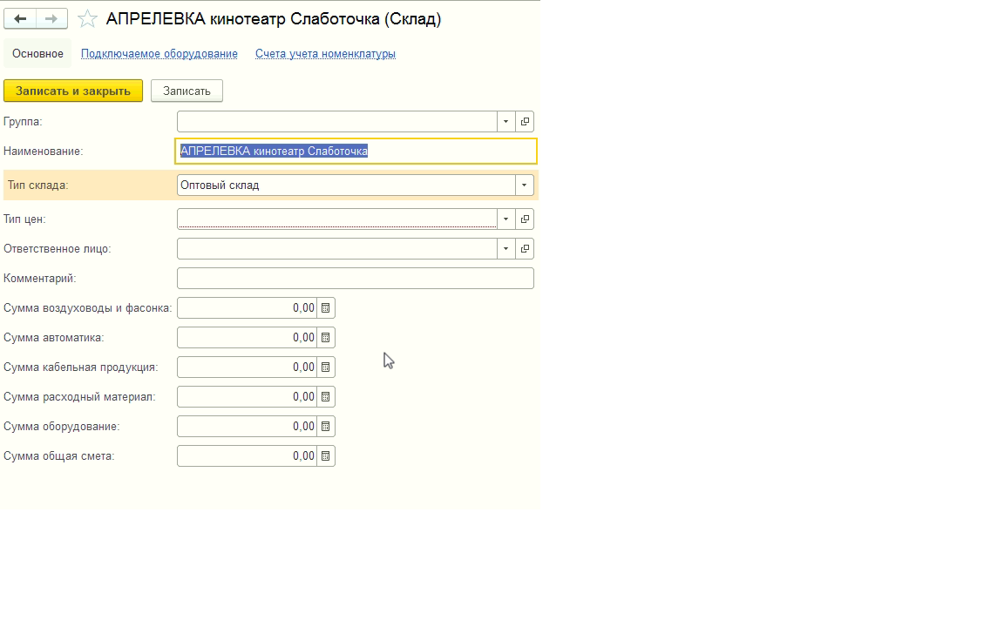
ОТЧЕТ по исполнению сметы ( возможно на основании отчета из блока "Руководителю" - Задолженность покупателей по договорам)

1С "Новая жизнь"
ОБЪЕКТ | СМЕТА план |  | СМЕТА факт ( данные из ОСВ по сч.10 с возможностью просмотреть позиционно) |  | ИТОГ
( в 1С это наименование склада) | наименование | сумма, руб. (вводится вручную) | на складе ( дебет сч.10) | на объекте (кредит сч.10) | "+" или "-"
 |  |  | 1)из приходных накладных,2) из документа "перемещение товаров" | документ "требование-накладная" | арифметическая разница "Смета факт" - "Смета план". Если факт меньше плана - результат положительный, наоборот- отрицательный
 |  |  | (группа номенклатуры из 1С,которая должна попадать)
 | 1)Воздуховоды и фасонка | в складах уже есть позиции 1)общая сумма по договору,2) сумма договора работа,3) сумма договора материал, НЕОБХОДИМО: добавить еще 2 позиции и переименовать согласно левой колонке ( + добавить одну запасную) | ВЕНТ.ВОЗДУХОВОДЫ и фас.изделия( код УТ000000392) | ВЕНТ.ВОЗДУХОВОДЫ и фас.изделия( код УТ000000392)

 | 2)Автоматика |  | Автоматика ( код УТ000000001) | Автоматика ( код УТ000000001)

 | 3)Кабельная продукция |  | Слаботочка (виденонаблюдение) код УТ0000006554 + Электрика (код УТ0000006554) | Слаботочка (виденонаблюдение) код УТ0000006554 + Электрика (код УТ0000006554)

 | 4)Расходный материал |  | ВЕНТ.Гибкие воздуховоды (код УТ000001359) + Крепежный материал (код УТ0000002717) + прочие материалы (код УТ0000003537) + Утеплитель и огнезащита (код УТ0000003861) | ВЕНТ.Гибкие воздуховоды (код УТ000001359) + Крепежный материал (код УТ0000002717) + прочие материалы (код УТ0000003537) + Утеплитель и огнезащита (код УТ0000003861)

 | 5)Оборудование |  | Все оставшиеся группы номенклатуры, кроме помеченных на удаление и УТ000001929 + УТ0000003915 + УТ0000003600 + УТ0000003829 | Все оставшиеся группы номенклатуры, кроме помеченных на удаление и УТ000001929 + УТ0000003915 + УТ0000003600 + УТ0000003829
 |  | Уже добавлены нужные реквизиты в справочник склад в расширении

